Sheet1
1. https://docs.google.com/spreadsheets/d/1JrnMmMgN925WEjJ-NtDhUM0yFFSc1dXHb4Hs8azNsqk/edit?gid=944955295#gid=944955295링크의 DB는 전략구매 전용의 조회데이터이다 2. 구분행에는 전략이라고 적고, 구분 번호=번호, 프로모션=프로모션, 대표차종=대표차종, 차종명=차종명,옵션명=옵션,차량연식=차량연식,외장색상=외장, 내장색상=내장, 차량가격=가격,보조금가격=보조금,판매가능대수=판매가능,즉시출고대수=즉시출고, 생산 중 빠른예시일=생산예시일, 구매팀 공지(예정월) / 변경 有=공지 열을 맞추어 불러오도록해줘, 3.전략구매에서 불러온것이기에 구분에는 전략이라고 적혀야해 | 구분 번호 : 전략 9 - 대표차종 : - 차종명: - 옵션 : A/T,현대스마트센스 - 차량가 : 24,600,000 - 색상 : 아틀라스화이트/블랙모노톤 - 개인/법인 : 법인 - 계약기간 : 36개월 - 주행거리 : 연2만km - 보증/선납 : 없음 - 보험연령 : 만 26세 - 용품 : 기본 용품 - 수수료 : 5피 - 대물 : 1억 - 기타사항: 견적서 부탁드리겠습니다. 이렇게 내용이 입력될거고, 각가지 계약조건을 선택하는 드롭박스 칸을 만들어서, 선택하는 대로, 저 양식에 추가되어서 입력되어야해, 개인/법인: 여기에는 개인/개인사업자/법인 세가지가 드롭박스로 가능하고 기본은 개인으로 되어있게해줘 계약기간: 24개월, 36개월 48개월, 60개월 선택가능하고 기본은 36개월로 잡아놔줘, 주행거리: 연 1만KM, 1.5만KM, 2만KM, 2.5만KM, 3만KM, 3.5만KM 4만KM, 5만KM 이렇게 선택가능하고, 법인을 선택했을때는 연 1만KM, 1.5만KM, 2만KM, 2.5만KM, 3만KM, 반납형 무제한 이렇게 선택하게해줘, 그리고 기본 연 2만KM로 잡아줘 보증/선납: 없음, 직접입력 이렇게 두고 직접입력 선택하면 직접입력할 수있게해줘, 기본은 없음으로 해줘, 보험연령: 만 21세 이상, 만 24세 이상, 만 26세 이상, 만 30세 이상, 만 35세 이상으로하고, 기본 만 26세 이상으로 잡아줘, 대물보험: 1억, 2억, 3억, 5억, 10억인데 기본 1억으로 잡아줘 용품설정: 블박+선팅 포함, 블박만 포함, 선팅만 포함, 모두 미포함, 직접입력으로 해놓고 직접입력선택하면 직접입력할수 있게해줘, 기준은 블박+선팅 포함으로 해줘, 수수료: 빈칸으로 두고, 직접 입력하게해줘 그리고 밑에 기타사항도 직접입력하게 해줘

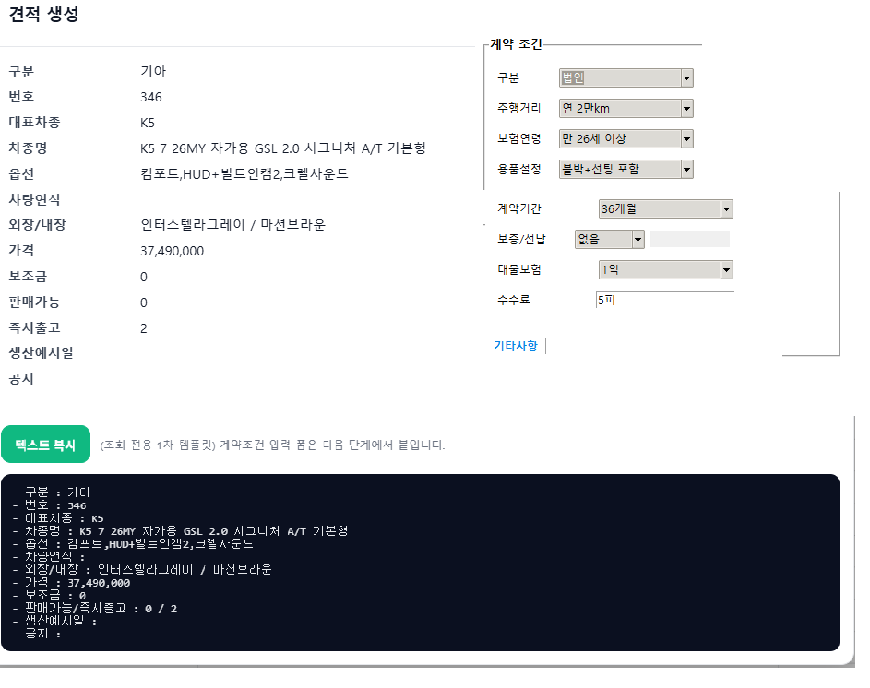

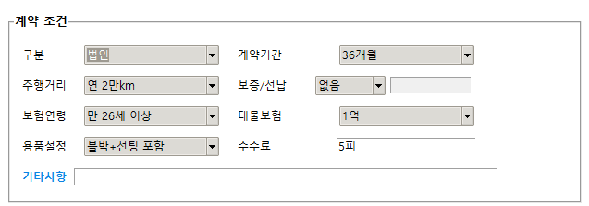

1. 현대차 링크는 https://docs.google.com/spreadsheets/d/1JrnMmMgN925WEjJ-NtDhUM0yFFSc1dXHb4Hs8azNsqk/edit?gid=875719914#gid=875719914 이거야 2. 대표차종=대표차종, 차종=차종명, 옵션=옵션, 외장=외장, 내장=내장, 가격=가격, 재고=즉시출고 이렇게 연결시켜주면돼, 현대차에서 불러온 것은 구분에 현대라고 적어줘 이것도 똑같이 대표차종과 차종명이 없으면 행 불러오지말고

1. 기아차 링크는, https://docs.google.com/spreadsheets/d/1JrnMmMgN925WEjJ-NtDhUM0yFFSc1dXHb4Hs8azNsqk/edit?gid=2036918269#gid=2036918269 이거야 2. 대표차종=대표차종, 차종명=차종명,=옵션=옵션,외장=외장,내장=내장, 가격=가격, 재고=즉시출고 이렇게 연결해주고, 기아차에서 불러온 것은 구분에 기아라고 적어줘, 똑같이 대표차종과 차종명이 빈칸이면 행 불러오지말고

